건물
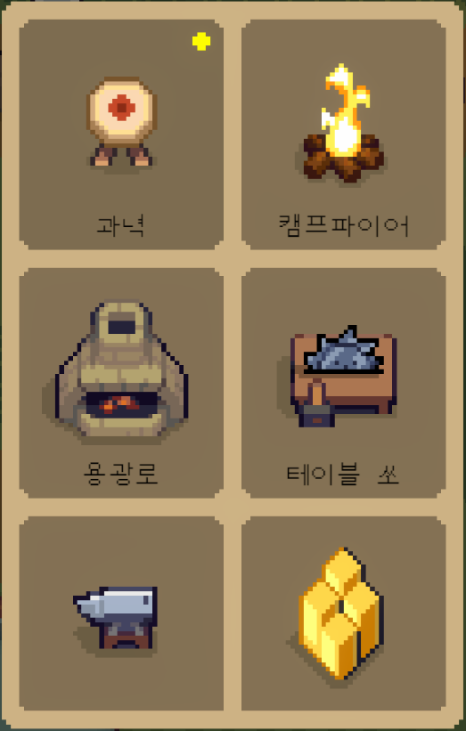
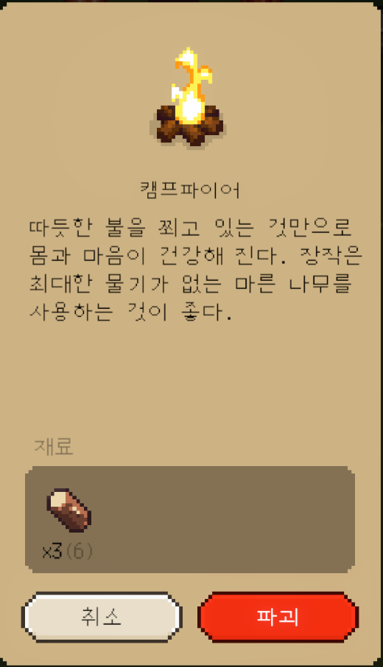
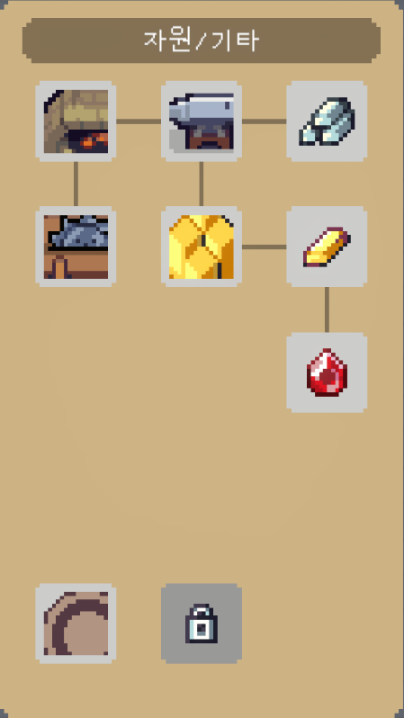
집에 갈 고양 건물

ID | Name | Type | Discription | Narration |  | Condition | Point | Ingredient1 | Ingredient1_C | Ingredient2 | Ingredient2_C | Ingredient3 | Ingredient3_C | Image
1001 | 캠프파이어 | 1 | 강화 단계별로 유저의 체력이 상승합니다 | 따듯한 불을 쬐고 있는 것만으로 몸과 마음이 건강해 진다. 장작은 최대한 물기가 없는 마른 나무를 사용하는 것이 좋다. |  | 잊혀진 섬 나무 통 파괴 시 | 0 | 2001 | 3 | - | - | - | - | 캠프파이어.PNG
1002 | 용광로 | 2 | 광물을 통해 아이템을 제작합니다. | 벽돌을 쌓아 올린 간단한 구조지만, 2000도까지 온도를 올릴수 있다. 뜨거운 열로 몇가지 재료를 만들 수 있다. |  | 2013 | 1 | 2002 | 4 | - | - | - | - | 용광로.PNG
1003 | 테이블 쏘 | 2 | 건물에 필요한 재료를 제작합니다 | 강력한 원형 톱날이 나무를 켠다. 나무를 다듬어 판재를 만든다. |  | 1002 | 1 | 2007 | 4 | 2001 | 5 | - | - | 테이블 쏘.PNG
1004 | 광산 | 1 | 강화 단계별로 유저가 획득 가능한 광물을 해급합니다 | 고급의 건물을 건설하려면 귀한 종류의 자원들 수집해야 한다. 이 건물을 지으면 전투 중에 희귀한 재료가 드랍된다. |  | 1005 | 1 | 2005 | 3 | 2007 | 3 | - | - | 광산.PNG
1005 | 모루 | 2 | 광물을 통해 아이템을 제작합니다. | 금속을 두들겨 도구를 제작하는데 쓰인다. 충격에 오래 버틸 수 있도록 철과 탄소를 섞어 만들어야 한다. |  | 1002 | 1 | 2007 | 3 | - | - | - | - | 모루.PNG
1006 | 유물소켓 | 1 | 소켓에 유물을 장착합니다 | 전투의 축복을 원하는가? 소켓에 유물을 장착하라! |  | 1007 | 1 | 2005 | 3 | 2004 | 2 | - | - | 유물소켓.PNG
1007 | 과녁 | 1 | 강화 단계별로 유저의 공격력이 상승합니다 | 노력은 배신하지 않는다. 꾸준한 노력은 당신의 화살을 더욱 강력하게 만들어 준다. |  | 1001 | 1 | 2005 | 3 | 2007 | 2 | - | - | 과녁.PNG
1008 | 캣휠 | 1 | 강화 단계별로 유저의 이동속도가 상승합니다 | 속도를 원하는 가? 그렇다면 멈추지 말 것! |  | 1007 | 1 | 2005 | 3 | 2004 | 2 | 2008 | 1 | 캣휠.PNG
1009 | 풀 플레이트 동상 | 1 | 강화 단계별로 유저의 방어가 상승합니다 | 방어의 축복을 원하는가? 단단하고 아름다운 저 갑옷을 보라. |  | 1007 | 1 | 2008 | 3 | 2005 | 2 | - | - | 풀 플레이트 동상.PNG
1010 | 텔레포트 판 | 3 | 가본적이 있는 장소를 선택하여 이동합니다. | 지정된 장소를 순간 이동할 수 있다. 다만 이미 방문한 곳만 순간 이동이 가능하다. |  | 루시에게서 제작법 획득 | 0 | 2005 | 2 | 2001 | 3 | - | - | 텔레포트 판.PNG

컬럼명 | 데이터 타입 | 설명 |  |  | 비고
ID | int | 각 건물의 ID입니다.
Name | string | 건물의 이름입니다.
Type | int | 건물의 기능의 따른 각 유형입니다 1 = 유저강화 / 2 = 제작 / 3 = 기능
Discription | string | 건물의 기능 설명입니다.
Narration | string | 게임에서 건물을 설명하는 문구입니다. 문구 그대로 송출합니다.
Condition | string | 건물 학습에 요구되는 보유 및 학습 선행 조건입니다. int 값은 '건물','아이템'테이블의 'ID'를 참조합니다. string 값은 문자 그대로 수행합니다.
Point | int | 건물 학습에 필요한 학습포인트 요구량 입니다. 0 = 학습포인트가 필요하지 않은 경우 / 1 ~ = 학습포인트 요구량
Ingredient1~ | int | 건물을 제작하는데 필요한 재료입니다. '아이템' 테이블의 ID를 참조합니다.
Ingredient1~_C | int | 건물을 제작하는데 필요한 재료개수 입니다.
Image | string | 건물의 이미지입니다 파일명을 직접 불러옵니다.

